软件
上海世昕软件股份有限公司
地址：上海市长江路555号8号楼3楼 |  |  |  | 报价人：郑燕群
电话：021-54218888 |  |  |  | 收件人：
传真：021-54218888*801 |  |  |  | 报价日期：2024年5月16日
邮件：info@polarwin.cn |  |  |  | 报价有效期：2024年5月31日

报 价 单（软件报价）
序号 | 产品名称 | 模块内容 | 描述 |  | 备注 | 小计
 | 站控系统 | 含6%税，服务器按系统要求由客户自行配备
1 | 平台 | 需求调研与系统设计 | 需求功能细节调研；并根据调研需求进行交互设计；根据系统要求设计前端框架和数据库； |  |  | 56,000
2 | 平台 | 数据接入 | 调研现有的数据表结构，构建数据模型 |  |  | 10,000
3 | 平台 | 算法模型接入 | 搭建后端接口平台，并根据无锡华润燃气已经开发好的算法模型进行对接，支持传入设备的编号信息和时间段，展示无锡华润燃气返回的稳压精度变化曲线、关闭精度曲线、衰减曲线、温度变化曲线以及进出口压力变化曲线等结果 |  |  | 20,000
4 | 平台 | 调压器管理模块 | 调压箱柜清单管理，支持录入调压柜箱基本信息及调压器铭牌信息，如客户信息、调压器口径、品牌、压力范围、调压精度、稳压精度、关闭精度等信息（具体字段类型由客户提供），其中稳压精度、关闭精度支持设置上下限；支持远传设备绑定 |  |  | 20,000
5 | 平台 | 调压箱柜数据分析展示 | 1、点开某调压箱柜，采用主界面和分界面同时显示的方法，左边主界面显示这台设备一个周期内的曲线，周期可以是一个星期，一个月，半年或者一年等，时间可以选择； 2、主界面显示一个周期（周期可以是日、周、月、季、半年、年）的进口和出口压力曲线，这个图表需画出调压器正常出厂时的精度范围，也就是上限和下限，出口曲线在这个范围内运行，如果主界面显示为一天，后面的三个绿色周期同步进行； 3、右侧展示稳压精度曲线、关闭精度曲线、切断阀状态预警，其中稳压精度曲线、关闭精度曲线都是可以点击放大和缩小的，并且都会有上限和下限值，方便直观观察曲线是否超标。 |  | 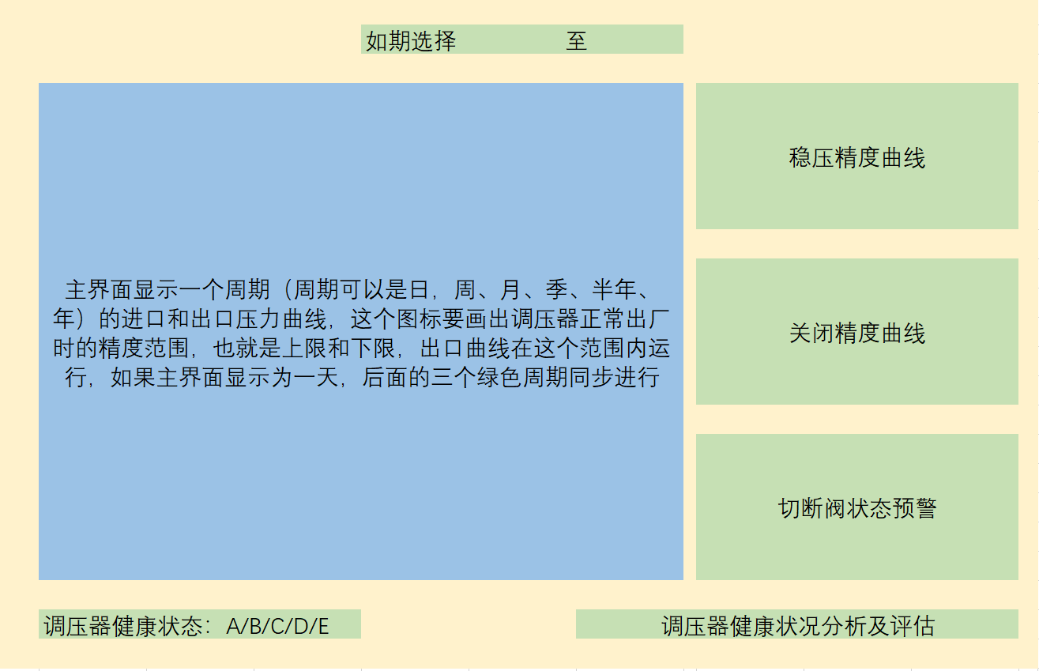 | 20,000
6 | 平台 | 调压器健康状态分析评估 | 1、根据出口压力的曲线中超过设定值的偏差值和偏差出现的频率判断调压器出口压力的稳定性，这一展示可以通过周期性对比，比如周、月、年等，时间可选对比，说明调压器的稳定性有所变化，举例：以前半年和后半年的数据分析，得出两条曲线，通过曲线证明调压器稳定性下降；旁边的三个曲线也同样变化； 2、稳压精度曲线、关闭精度曲线都是可以点击放大和缩小的，调压器健康状态显示后，需要在三个绿色的曲线后面分别说明超出或低于标准的实际值，比如稳压精度是10%，实际为25%，结论为超过标准； 3、调压器备件包预估更换时间展示； |  | 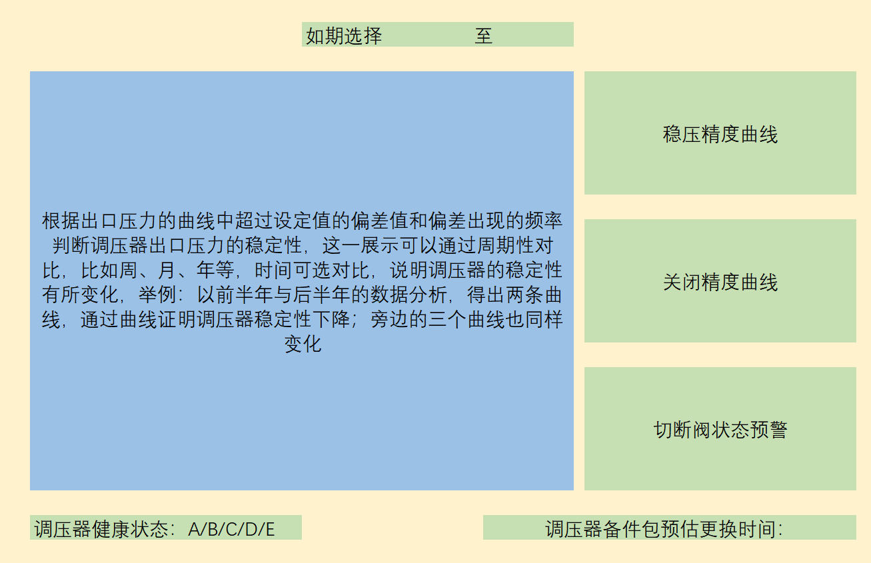 | 16,000
7 | 平台 | 横向品牌衰减对比 | 1、同一个客户，使用不同品牌调压设备，同一个流量，同一个出口压力的不同品牌的调压器对比； 2、根据出口压力的曲线中超过设定值的偏差值和偏差出现的频率判断调压器出口压力的稳定性，这一展示可以通过周期性对比，比如周、月、年等，时间可选对比，说明调压器的稳定性有所变化，举例：分别选择两个品牌调压器使用的同等时长，绘制出调压器的运行曲线，得出A、B两条曲线，通过两条曲线变化趋势展示调压器稳定性下降的趋势；旁边的三个曲线也同样变化； 3、通过对比在同样时间内以起始时间为起点，选在相同的时间段，使用的不同品牌型号调压器，看出调压器性能衰减的差异，为客户选择性价比高的调压器； 4、结论展示。 |  | 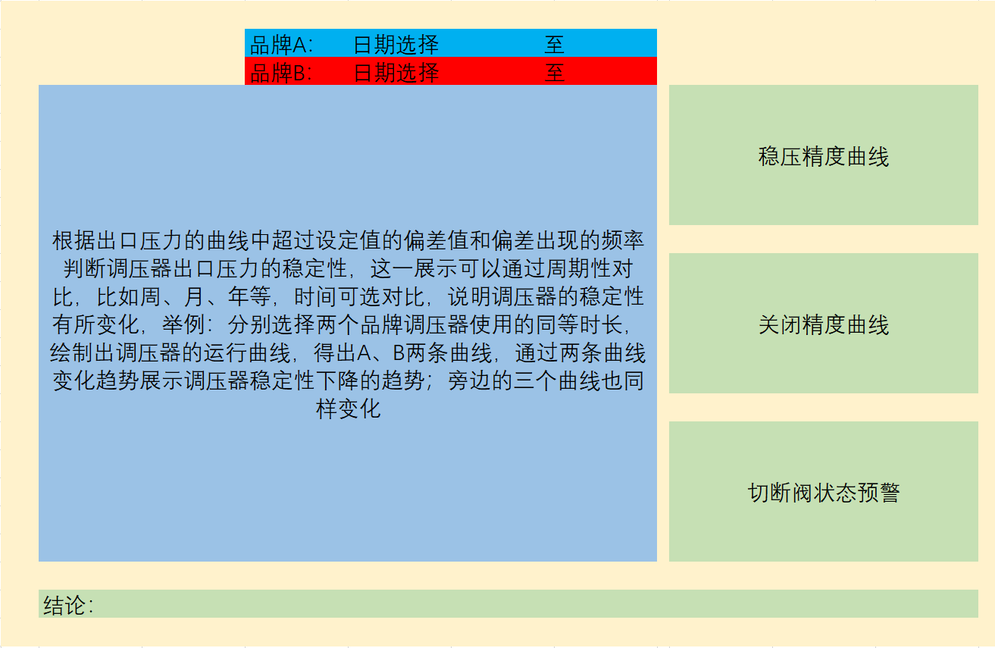 | 16,000
8 | 平台 | 横向区域比较 | 1、针对同一款调压器在不同使用环境下的对比，比如华东、东北与华南、西南对比，主要是考虑温度的变化对调压器使用寿命的影响； 2、两条曲线，一条温度曲线，一条出口压力变化曲线，通过温度变化对应看出出口压力的变化； 3、对比两个区域的同型号调压器起止时间的调压器衰减曲线对比：两条A/B曲线衰减对比图，证明极端温度下的调压器使用情况与正确情况下的使用情况对比 |  | 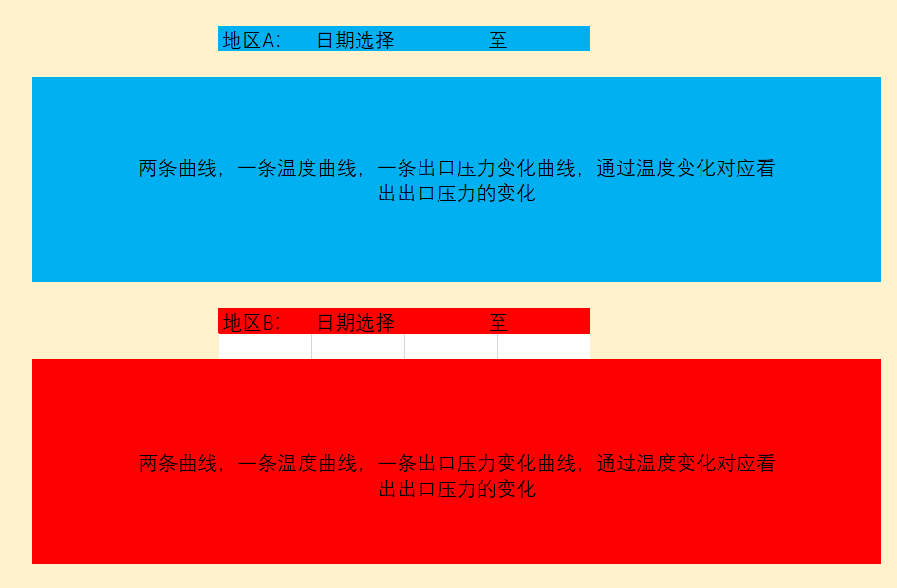 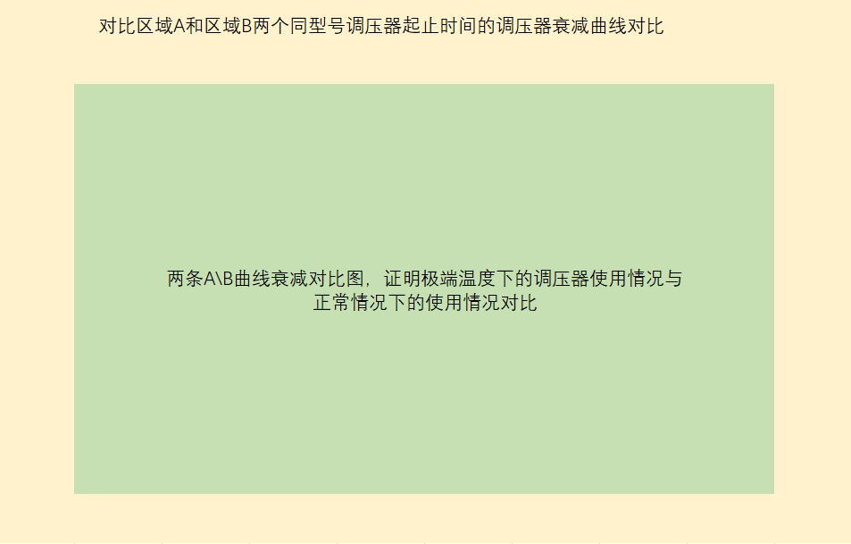 | 16,000
9 | 平台 | 用户角色管理 | 系统内用户角色管理 |  |  | 20,000
10 | 平台 | 用户登陆 | 用户登陆、登出、验证码 |  |  | 12,000
11 | 平台 | 权限配置 | 平台内数据与功能权限配置 |  |  | 20,000
12 | 其他 | 整体功能测试 | 系统集成测试与缺陷修复 |  |  | 40,000
13 | 其他 | 环境配置 | 上线环境配置 |  |  | 10,000
14 | 其他 | 试运行 | 功能试运行配合 |  |  | 20,000
15 | 其他 | 培训 | 功能使用培训 |  |  | 10,000
16 | 总价 |  |  |  |  | 306,000.00

